FEBRERO
COTIZACIÓN PROPUESTA_TRANSVIAL_26.02.26
Nº | Cód. Artíc. | Artículo | Foto | Cant. | Costo Unit. (S/.) NO Incl. IGV | Tiempo Entrega | Detalles | Costo Total. (S/.) NO Incl. IGV |  | proveedor | Cod. Prod. Prov. | Obseraciones | costo $ | COSTO S/. | % | Resultado | Margen | Total | Cantidad | Costo MUESTRA Unidad | Movilidad | Total Producto | Tipo de Impresión | Costo impresión | Cant Color | Cant Lados | Cantidad por Millar | Costo Impresión | Empaq | Seguro CRT | Total | Costo S/. Sin IGV | I.G.V | TOTAL
1 | KIT DIA DE LA MUJER |  | Imagen referencial | 400 | S/. 37.00 | 5 a 7 Días útiles | KIT DIA DE LA MUJER Mug Termico Material: Acero 304 y tapa plastica, Doble pared Capacidad: 11 onzas o 330 ml Color: Lila Incluye logo Transvial + Nombre personalizado. Tarjeta Material puede ser couche 300 grs. Incluye impresión tira y retira, corte recto. Medida: A6 Papel Seda Papel delgado fino y suave Color: Lila Caja de presentación Cubo Caja microcorrugada de 15 x 15 x 15 cm. Color: Natural Incluye logo a 1 color a 1 lado en la tapa (opcional) Presentación: Grupal *Incluye servicio de armado *Diseño o arte debe ser facilitado por el cliente. | S/. 14,800.00 | 15% | CASA HUAMANI / TARJETA IMPRESIONES GRAFICAS GENERALES / TAILOY / COMPINA | AYUDAME ACA ESA CAJA | CASA HUAMANI S/.15 incluido IGV / IMPRESIONES GRAFICAS GENERALES Tarjeta S/.1.11 incluido IGV / TAILOY Papel seda S/.1,3 Incluido IGV / COMPINA Servicio de Armado S/.2 + IGV |  | S/. 18.00 | 30 | S/. 5.40 | S/. 2,160.00 | S/. 23.40 | 400 | S/. 36.00 | S/. 265.00 | S/. 9,661.00 |  |  | 1 | 1 | 1 | S/. 0.00 | S/. 95.00 | S/. 146.34 | S/. 9,902.34 | S/. 24.76 | S/. 4.46 | S/. 29.21

COTIZACIÓN PROPUESTA_TRANSVIAL_26.02.26
Nº | Cód. Artíc. | Artículo | Foto | Cant. | Costo Unit. (S/.) NO Incl. IGV | Tiempo Entrega | Detalles | Costo Total. (S/.) NO Incl. IGV |  | proveedor | Cod. Prod. Prov. | Obseraciones | costo $ | COSTO S/. | % | Resultado | Margen | Total | Cantidad | Costo MUESTRA Unidad | Movilidad | Total Producto | Tipo de Impresión | Costo impresión | Cant Color | Cant Lados | Cantidad por Millar | Costo Impresión | Empaq | Seguro CRT | Total | Costo S/. Sin IGV | I.G.V | TOTAL
1 | KIT DIA DE LA MUJER |  | Imagen referencial | 45 | S/. 37.00 | 5 a 7 Días útiles | KIT DIA DE LA MUJER Mug Termico Material: Acero 304 y tapa plastica, Doble pared Capacidad: 11 onzas o 330 ml Color: Lila Incluye logo Transvial + Nombre personalizado. Tarjeta Material puede ser couche 300 grs. Incluye impresión tira y retira, corte recto. Medida: A6 Papel Seda Papel delgado fino y suave Color: Lila Caja de presentación Cubo Caja microcorrugada de 15 x 15 x 15 cm. Color: Natural Incluye logo a 1 color a 1 lado en la tapa (opcional) Presentación: Grupal *Incluye servicio de armado *Diseño o arte debe ser facilitado por el cliente. | S/. 1,665.00 | 26% | CASA HUAMANI / TARJETA IMPRESIONES GRAFICAS GENERALES / TAILOY / COMPINA | AYUDAME ACA ESA CAJA | CASA HUAMANI S/.15 incluido IGV / IMPRESIONES GRAFICAS GENERALES Tarjeta S/.1.11 incluido IGV / TAILOY Papel seda S/.1,3 Incluido IGV / COMPINA Servicio de Armado S/.2 + IGV |  | S/. 22.00 | 43 | S/. 9.46 | S/. 425.70 | S/. 31.46 | 45 | S/. 22.00 | S/. 180.00 | S/. 1,617.70 |  |  | 1 | 1 | 1 | S/. 0.00 | S/. 18.19 | S/. 24.54 | S/. 1,660.42 | S/. 36.90 | S/. 6.64 | S/. 43.54

COTIZACIÓN PROPUESTA_TRANSVIAL_26.02.26
Nº | Cód. Artíc. | Artículo | Foto | Cant. | Costo Unit. (S/.) NO Incl. IGV | Tiempo Entrega | Detalles | Costo Total. (S/.) NO Incl. IGV |  | proveedor | Cod. Prod. Prov. | Obseraciones | costo $ | COSTO S/. | % | Resultado | Margen | Total | Cantidad | Costo MUESTRA Unidad | Movilidad | Total Producto | Tipo de Impresión | Costo impresión | Cant Color | Cant Lados | Cantidad por Millar | Costo Impresión | Empaq | Seguro CRT | Total | Costo S/. Sin IGV | I.G.V | TOTAL
1 | KIT DIA DE LA MUJER |  | 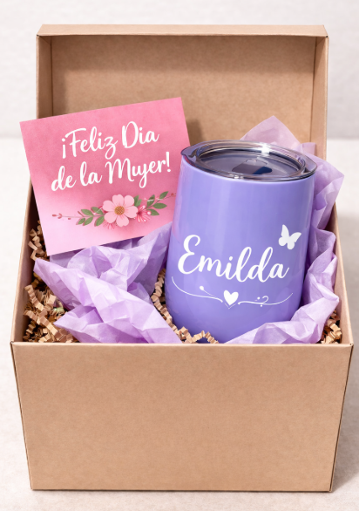 Imagen referencial | 45 | S/. 39.90 | 5 a 7 Días útiles | KIT DIA DE LA MUJER Mug Termico Material: Acero 304 y tapa plastica, Doble pared Capacidad: 11 onzas o 330 ml Color: Lila Incluye logo Transvial + Nombre personalizado. Tarjeta Material puede ser couche 300 grs. Incluye impresión tira y retira, corte recto. Medida: A6 Papel Seda Papel delgado fino y suave Color: Lila Caja de presentación Cubo Caja microcorrugada de 15 x 15 x 15 cm. Color: Natural Incluye logo a 1 color a 1 lado en la tapa (opcional) Presentación: Grupal *Incluye servicio de armado *Diseño o arte debe ser facilitado por el cliente. | S/. 1,795.50 | 26% | CASA HUAMANI / TARJETA IMPRESIONES GRAFICAS GENERALES / TAILOY / COMPINA | 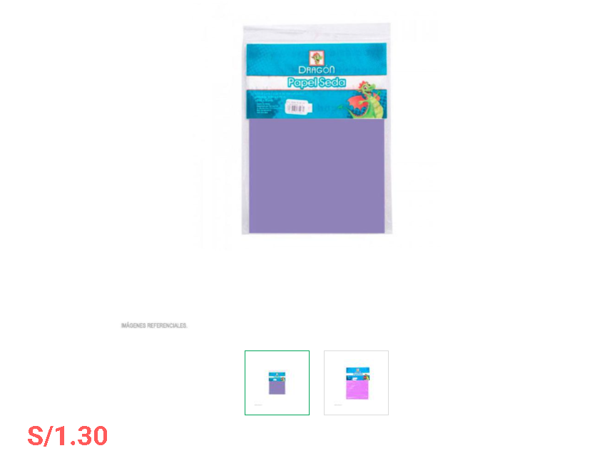 AYUDAME ACA ESA CAJA | CASA HUAMANI S/.15 incluido IGV / IMPRESIONES GRAFICAS GENERALES Tarjeta S/.1.11 incluido IGV / TAILOY Papel seda S/.1,3 Incluido IGV / COMPINA Servicio de Armado S/.2 + IGV |  | S/. 23.09 | 45 | S/. 10.39 | S/. 467.55 | S/. 33.48 | 45 | S/. 23.09 | S/. 180.00 | S/. 1,709.64 |  |  | 1 | 1 | 1 | S/. 0.00 | S/. 18.19 | S/. 25.92 | S/. 1,753.74 | S/. 38.97 | S/. 7.01 | S/. 45.99

JUNIO
COTIZACIÓN PROPUESTA_R&M CONSULTING_03.06.26
Nº | Cód. Artíc. | Artículo | Foto | Cant. | Costo Unit. (S/.) NO Incl. IGV | Tiempo Entrega | Detalles | Costo Total. (S/.) NO Incl. IGV |  |  | proveedor | Cod. Prod. Prov. | Obseraciones | costo $ | COSTO S/. | % | Resultado | Margen | Total | Cantidad | Costo MUESTRA Unidad | Movilidad | Total Producto | Tipo de Impresión | Costo impresión | Cant Color | Cant Lados | Cantidad por Millar | Costo Impresión | Empaq | Seguro CRT | Total | Costo S/. Sin IGV | I.G.V | TOTAL
1 | POLO DEPORTIVO- DRY |  | 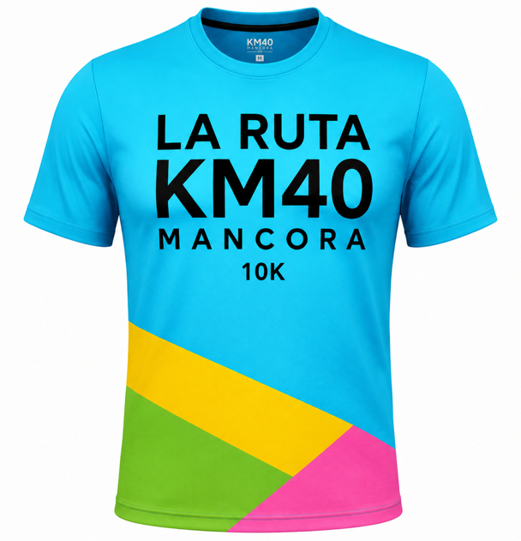 | 200 | S/. 28.99 | 10 a 12 Días útiles | POLO DEPORTIVO- DRY Material:Tela Win o Dry Modelo: Cuello redondo basteado y mangas cortas basta de la misma tela. Tallas: Desde S, M, L Molde unisex Impresión full color en todo el exterior, interior blanco. Presentación: Bolsa individual, caja grupal *Arte y diseño debe ser facilitado por el cliente. | S/. 5,798.00 | S/. 32.99 | 26% | MAGALY |  | 23.80 INCL IGV |  | S/. 20.81 | 31 | S/. 6.45 | S/. 1,289.92 | S/. 27.25 | 200 | S/. 62.42 | S/. 170.00 | S/. 5,683.35 |  | S/. 0.00 | 1 | 1 | 1 | S/. 0.00 | S/. 11.40 | S/. 85.42 | S/. 5,780.17 | S/. 28.901 | S/. 5.20 | S/. 34.10
2 | POLO DEPORTIVO OPC.2 |  |  | 200 | S/. 30.99 | 10 a 12 Días útiles | POLO DEPORTIVO OPC.2 Material: Tela calidad puma, maratón, policuadrado o hexagonal. Modelo: Cuello redondo basteado y mangas cortas basta de la misma tela. Tallas: Desde XS a XL Molde unisex Impresión full color en todo el exterior, interior blanco. Presentación: Bolsa individual, caja grupal *Arte y diseño debe ser facilitado por el cliente. | S/. 6,198.00 | S/. 32.99 | 29% | TEXTIL CENTRAL DAVID |  | SML, S/20.00 +IGV, S/2.50 adicional XL, tiempo de entrega 7 dias |  | S/. 20.63 | 37.55 | S/. 7.74 | S/. 1,548.94 | S/. 28.37 | 200 | S/. 61.88 | S/. 170.00 | S/. 5,905.81 |  | S/. 0.00 | 1 | 1 | 1 | S/. 0.00 | S/. 11.40 | S/. 88.76 | S/. 6,005.97 | S/. 30.030 | S/. 5.41 | S/. 35.44

COTIZACIÓN PROPUESTA_R&M CONSULTING_03.06.26
Nº | Cód. Artíc. | Artículo | Foto | Cant. | Costo Unit. (S/.) NO Incl. IGV | Tiempo Entrega | Detalles | Costo Total. (S/.) NO Incl. IGV |  |  | proveedor | Cod. Prod. Prov. | Obseraciones | costo $ | COSTO S/. | % | Resultado | Margen | Total | Cantidad | Costo MUESTRA Unidad | Movilidad | Total Producto | Tipo de Impresión | Costo impresión | Cant Color | Cant Lados | Cantidad por Millar | Costo Impresión | Empaq | Seguro CRT | Total | Costo S/. Sin IGV | I.G.V | TOTAL
1 | COGPI- 22100 | BIDÓN PLEGABLE RISIX | 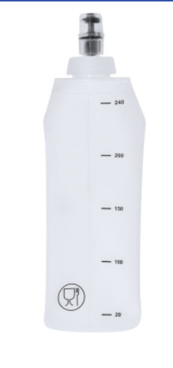 Imagen Referencial | 200 | S/. 25.55 | 10 a 12 Días útiles | BIDÓN PLEGABLE VLOND- IMPORTACIÓN DIRECTA Material: TPU (Tipo Goma) Capacidad: 250 ml Medidas: 22.6 cm x 6.9 cm Color: Blanco Presentación: Grupal, no bolsita individual * Incluye 1 logo a 1 color por 1 lado *Diseño o arte debe ser facilitado por el cliente. | S/. 5,110.00 |  | 25% | GLOBAL PROMO ITEMS | 22100 | S/.16.11+ IGV Tiempo 8 -10 días |  | S/. 16.11 | 39 | S/. 6.28 | S/. 1,256.58 | S/. 22.39 | 200 | S/. 80.55 | S/. 155.00 | S/. 4,714.13 | WILFREDO Ref. | S/. 260.00 | 1 | 1 | 1 | S/. 260.00 | S/. 4.85 | S/. 124.47 | S/. 5,103.45 | S/. 25.52 | S/. 4.59 | S/. 30.11

COTIZACIÓN PROPUESTA_R&M CONSULTING_02.06.26
Nº | Cód. Artíc. | Artículo | Foto | Cant. | Costo Unit. (S/.) NO Incl. IGV | Tiempo Entrega | Detalles | Costo Total. (S/.) NO Incl. IGV |  |  | proveedor | Cod. Prod. Prov. | Obseraciones | costo $ | COSTO S/. | % | Resultado | Margen | Total | Cantidad | Costo MUESTRA Unidad | Movilidad | Total Producto | Tipo de Impresión | Costo impresión | Cant Color | Cant Lados | Cantidad por Millar | Costo Impresión | Empaq | Seguro CRT | Total | Costo S/. Sin IGV | I.G.V | TOTAL
1 | COEF-TY-PFB01 | LANYARD CORPORATIVO 1.5 CM + TERMINAL METÁLICO | 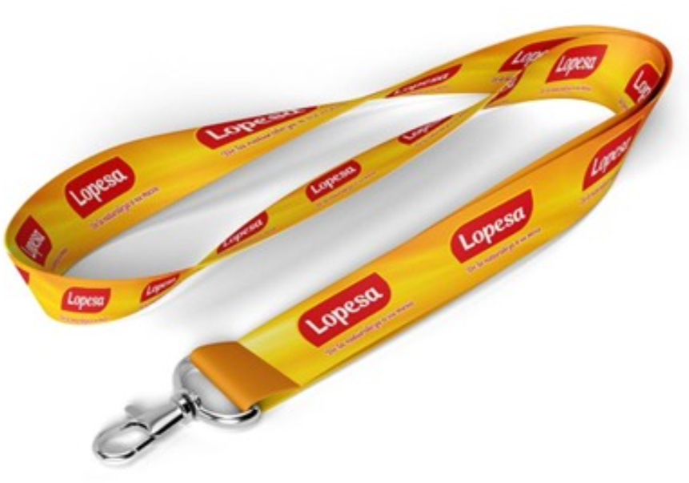 Imagen Referencial | 200 | S/. 3.90 | 5 a 7 Días útiles | LANYARD CORPORATIVO 1.5 CM + TERMINAL METÁLICO Material: SOFT POLIESTER Espesor 0.8 mm, Ancho 1.5 cm / Terminal Metálico / Acabado Costura Presentacion: Caja grupal, no bolsa individual *Incluye logo o diseño sublimado a full color en ambas caras. *Diseño o logo debe ser facilitado por el cliente | S/. 780.00 |  | 32% | DIAXIS |  | S/.1.80 + IGV |  | S/. 1.80 | 70 | S/. 1.26 | S/. 252.00 | S/. 3.06 | 200 | S/. 19.00 | S/. 95.00 | S/. 726.00 | YA INCLUYE | S/. 0.00 | 1 | 1 | 1 | S/. 0.00 | S/. 3.85 | S/. 18.25 | S/. 748.10 | S/. 3.74 | S/. 0.67 | S/. 4.41
2 | CINTA LANYARD CON TICTOC |  | 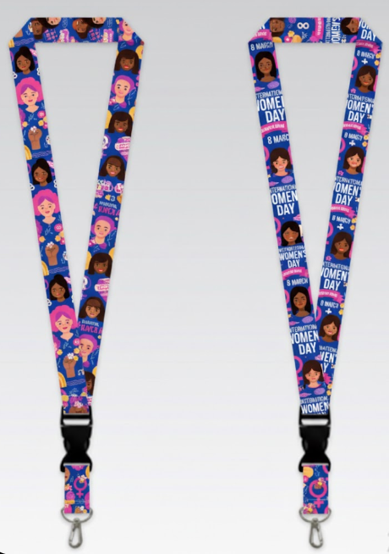 Imagen Referencial | 200 | S/. 5.99 | 5 a 7 Días útiles | CINTA LANYARD CON TICTOC Medidas: 2.5 cm aprox. de ancho. Material: Soft poliester, acabado satinado, con Tictoc plástico color negro, ganchito/grapa metálica. Colores: Entero, a elegir. Presentación: Empaque Gupal *Incluye lmpresión full color en ambos lados de la cinta. *Arte y diseño debe ser facilitado por el cliente | S/. 1,198.00 |  | 30% | DIAXIS |  | S/.3.30 + IGV |  | S/. 3.30 | 55 | S/. 1.82 | S/. 363.00 | S/. 5.12 | 200 | S/. 26.50 | S/. 95.00 | S/. 1,144.50 | YA INCLUYE | S/. 0.00 | 1 | 1 | 1 | S/. 0.00 | S/. 3.85 | S/. 28.71 | S/. 1,177.06 | S/. 5.89 | S/. 1.06 | S/. 6.94
3 | COEF-TY-PFB01 | TOMATODO FLEXIBLE | 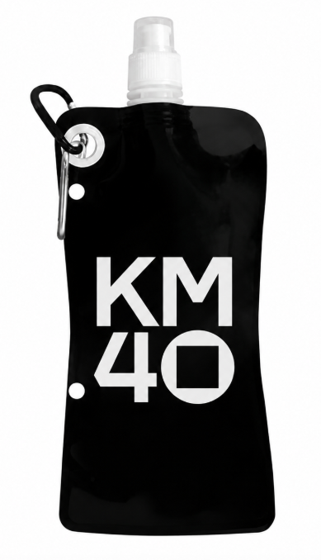 Imagen Referencial | 200 | S/. 6.99 | 5 a 7 Días útiles | TOMATODO FLEXIBLE Material: Polietileno, con sujetador clip de metal Capacidad: 500 ml Medida: 28, 8 cm x 12, 4 cm Color: Negro Presentación: Grupal, no bolsita individual * Incluye 1 logo a 1 color por 1 lado *Diseño o arte debe ser facilitado por el cliente. | S/. 1,398.00 |  | 29% | E Y F | TY-PFB01 | S/.3 + IGV |  | S/. 3.00 | 68 | S/. 2.04 | S/. 408.00 | S/. 5.04 | 200 | S/. 15.00 | S/. 180.00 | S/. 1,203.00 | WILFREDO Ref. | S/. 160.00 | 1 | 1 | 1 | S/. 160.00 | S/. 4.85 | S/. 34.20 | S/. 1,402.05 | S/. 7.01 | S/. 1.26 | S/. 8.27
4 | COGPI-21819 | BIDÓN PLEGABLE RISIX | 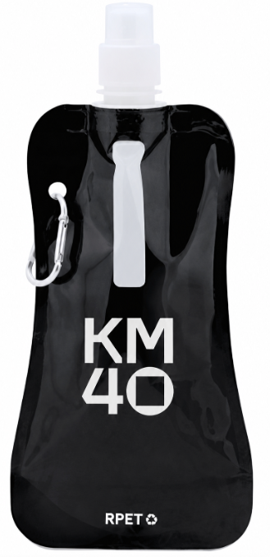 Imagen Referencial | 200 | S/. 11.59 | 10 a 12 Días útiles | BIDÓN PLEGABLE RISIX- IMPORTACIÓN DIRECTA Material: RPET(Ecologico) con cuerpo flexible Capacidad: 400 ml Medidas: 26.5 cm x 11.5 cm x 3 cm Color: Negro Presentación: Grupal, no bolsita individual * Incluye 1 logo a 1 color por 1 lado *Diseño o arte debe ser facilitado por el cliente. | S/. 2,318.00 |  | 25% | GLOBAL PROMO ITEMS | 21819 | S/.6.66 + IGV Tiempo 8 -10 días |  | S/. 6.66 | 43 | S/. 2.86 | S/. 572.76 | S/. 9.52 | 200 | S/. 33.30 | S/. 155.00 | S/. 2,093.06 | WILFREDO Ref. | S/. 160.00 | 1 | 1 | 1 | S/. 160.00 | S/. 4.85 | S/. 56.45 | S/. 2,314.36 | S/. 11.57 | S/. 2.08 | S/. 13.65

